상품제안서
25절 양장 사피아노밴드 다이어리 | 상품코드: S23579

 |  |  |  |  |  |  | 02-713-8555 | www.synergygift.co.kr
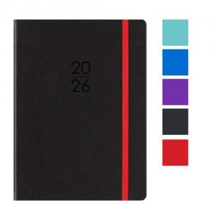

【상세/제작정보】 | <p><span style="font-size: 14pt;">* 300 부 이상 " 조각비 " 무료!&nbsp; /&nbsp; 300 부 이상 " 인쇄비 " 무료!</span></p><p>&nbsp;</p><p><span style="font-size: 14pt;">* 화보 추가 300부 부터 가능합니다. 제작기간&nbsp; 10 일 추가 됩니다.&nbsp;</span></p><p>&nbsp;</p><p><span style="font-size: 14pt;">* 색상 선택은 주문시 비고사항에 메모 남겨주세요!</span>​ &nbsp;</p>

【인쇄/포장옵션】 | 불박, 금박, 은박 / 포장불가능

【공급단가】 | 수량 | 100~ | 300~ | 500~ | 1,000~ | 3,000~
*VAT별도 | 단가 | 7,150원 | 6,850원 | 6,700원 | 6,600원 | 6,450원
 | 블루 | 7,150원 | 6,850원 | 6,700원 | 6,600원 | 6,450원
 | 민트 | 7,150원 | 6,850원 | 6,700원 | 6,600원 | 6,450원
 | 퍼플 | 7,150원 | 6,850원 | 6,700원 | 6,600원 | 6,450원

【상품 URL】 | https://www.synergygift.co.kr:443/src/goods_detail.php?gdno=23579

